Sheet1
id | name | points
1 | 禄爱国 | 1
2 | 赵伟 | 67
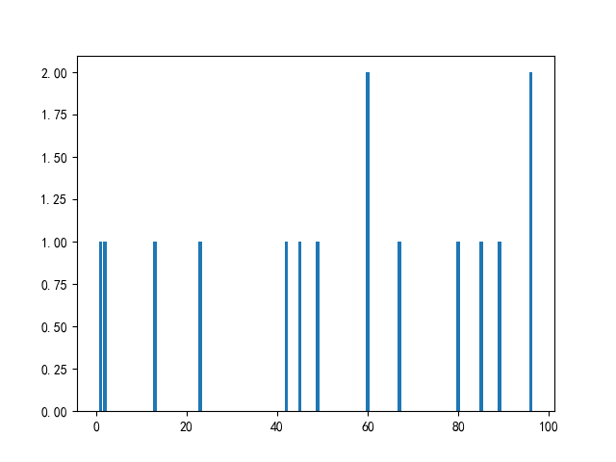
3 | 吴大 | 49
4 | 钱抗美 | 85
5 | 吴伟 | 89
6 | 李中北 | 2
7 | 周丰亮 | 96
8 | 李大学 | 96
9 | 吴大 | 42
10 | 禄爱国 | 80
11 | 吴超 | 45
12 | 吴中北 | 60
13 | 钱伟 | 60
14 | 王爱国 | 23
15 | 王大 | 13

